Пропозиція_товари
 |  |  |  |  |  | Додаток №3 до Запиту 2349_2350МН
 |  | Форма цінової пропозиції

(Назва Учасника), надає свою пропозицію щодо участі в тендері на закупівлю сувенірної продукції для заходів ТЧХУ.
Відомості про підприємство |  |  |  | Повне найменування учасника – суб’єкта господарювання
 |  |  |  | Ідентифікаційний код за ЄДРПОУ або реєстраційний номер облікової картки платника податків
 |  |  |  | Реквізити (адреса - юридична та фактична, телефон, факс, телефон для контактів, e-mail, розрахунковий рахунок)
Відомості про особу (осіб), які уповноважені представляти інтереси Учасника |  |  |  | (Прізвище, ім’я, по батькові, посада, контактний телефон).
Учасники, для повноцінної участі у закупівлі, ОБОВ’ЯЗКОВО повинні надати зразки пляшки, термосу, подушки та сумки, що пропонується до постачання відповідно до технічних характеристик, визначених у Додатку №3 до конкурсної документації. Взірці приймаються за адресою м. Київ, вул. Ділова, буд. 3, Національний Комітет Товариства Червоного Хреста України. Їх ненадання є підставою для відхилення пропозиції як такої, що не відповідає умовам закупівлі. Кінцева дата прийняття взірців 28.10.2025р. 18:00
№ п/п |  | Технічні характеристики та опис |  | Кількість | Ціна, за одиницю, (з урахуванням всіх податків і зборів) * | Вартість, грн., (з урахуванням всіх податків і зборів) * | Умови оплати, % передплати /післяплати | Термін поставки товару, календарних днів

 | Найменування
 |  | Запит** | Пропозиція (вказати модель (торгову марку), виробника, параметри та характеристики продукції, фото обов'язково) |  |  |  | Пропозиція | Пропозиція
ЛОТ №1
1 | 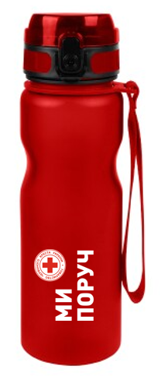 Пляшка для води брендована | Пляшка для пиття River,ТМ Discover або аналог Об'єм: 800 мл. Матеріал: Tritan пластик, силіконова вставка. Висота: 26,4 см. Колір: червоний Ремінець для зручності тримання, червоного кольору Кришка з надійним відкидним механізмом, який блокується. Пляшка поставляється у індивідуальній картонній коробці. Брендування згідно візуалізації |  | 350 |  | 0.00
2 | 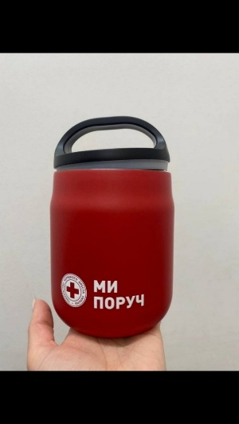 Термос для їжі брендований | Термос для їжі 'Cairo' matt або аналог Торгова марка: Paida Колір: червоний, покриття матове Об'єм: 600 мл Висота : 160 мм Ширина : 105 мм Матеріал: пластик(кришка), нержавіюча сталь Додатково до нього йде ложка, що складається, і прозорий контейнер Нанесення: УФ-друк по колу, нанесення покривається лаком Розмір нанесення: 64,8х24,0 мм |  | 450 |  | 0.00
ЛОТ №2
1 | 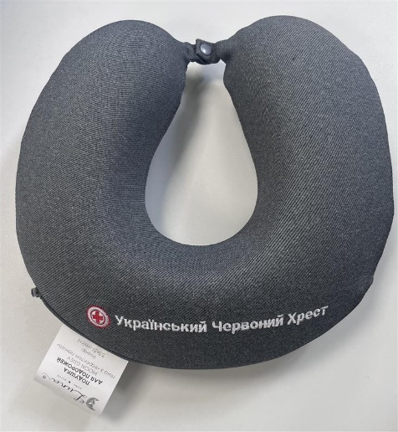 Подушка для подорожей брендована | Вид подушки : дорожня (для подорожей) Форма : рогалик Наповнювач : пінополіуретан Склад наповнювача : 100% піна Memory Матеріал чохла : поліефірне волокно Склад тканини : 100% поліестер Тип тканини : мікровелюр Колір : сірий Ширина : 31 см Довжина : 33 см Висота : 6 см Допустиме відхилення від зазначених розмірів: +-2 см Знімний чохол : так Особливості : наповнювач піна з ефектом пам'яті, із застібкою, неформована Нанесення : комп`ютерна вишивка (згідно візуалізації) |  | 100 |  | 0.00
2 | 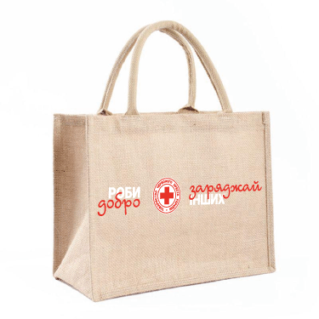 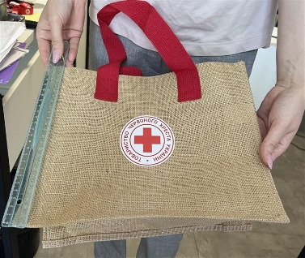 Джутова сумка брендована | Розмір: 400x450x150 мм Матеріал: джут ламінований Колір: натуральний,беж Ручки: ремінні, з додатковою прошивкою Розмір ручок: 50х2 мм Колір ручок: червоний Нанесення: в два кольори (білий та червоний) Напис : згідно візуалізації |  | 350 |  | 0.00
3 | Стрічка для бейджа брендована | Довжина шнурка без ретрактора: 46,5 см. Ширина шнурка: 2 см. Матеріал: нейлон Колір шнурка: червоний, Pantone: 485C, CMYK: 0, 95, 100, 0 А Фурнітура: Ретрактор вшивний Колір ретрактору: червоний Вимоги до брендування: Колір логотипу ТЧХУ: білий з червоним. Колір надпису: білий (CMYK: 0, 0, 0, 0) По всьому периметру по черзі логотип та надпис "redcross.org.ua" |  | 450 |  | 0.00
Всього вартість пропозиції, грн* |  |  |  |  | 0.00
* Товариство Червоного Хреста України є громадською неприбутковою організацією і просить надати максимальні знижки на товар, вказаний у ціновій пропозиції.
** Закупівля відбувається окремими лотами.

Примітка: вартість одиниці продукції та загальну вартість пропозиції потрібно заповнювати у гривнях, зазначаючи цифрове значення, яке має не більше двох знаків після коми.
Ми погоджуємось, що всі витрати, пов’язані з пакуванням, доставкою товару, завантажувально-розвантажувальними роботами здійснюються за рахунок Постачальника за наданою адресою.
Ми погоджуємось , що всі витрати пов'язані з наданням демонстраційних зразків, приладочних екземплярів продукції включені у вартість.
Ми ознайомлені та погоджуємося з Умовами типового Договору ТЧХУ (Додаток №5 до Запиту).
Ми погоджуємося з умовами, що Замовник має право розділити дану закупівлю між декількома постачальниками за умови наявності більш вигідних умов на різні позиції.
Ми погоджуємося з умовами, що Ви можете відхилити нашу чи всі надані пропозиції, та розуміємо, що Ви не обмежені у прийнятті будь-якої іншої пропозиції з більш вигідними для Вас умовами.
Ми погоджуємось зафіксувати цінову пропозицію протягом 90 календарних днів з моменту подачі
Подаючи свою пропозицію ми підтверджуємо повну комплектацію та відповідність умовам зазначеним в Запиті.
Учасники повинні надсилати цінові пропозиції з підписом і печаткою (за наявності).

 |  | Керівник організації/ФОП:____________________________ ( ____________________)
 |  | МП підпис ПІБ

